Tiempo de establecimiento
Descripción: En este campo se incluye la gráfica y los registros asociados al cálculo del tiempo de establecimiento. Aplica para protocolo A.

 | GRÁFICA |  | REGISTROS

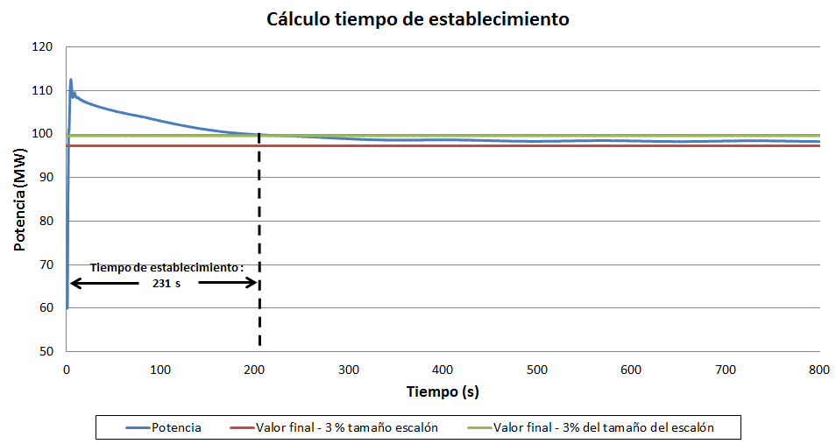
 |  | Fecha y hora | Potencia activa (MW)

Figura ejemplo para el cálculo del tiempo de establecimiento

